FAA1980-1
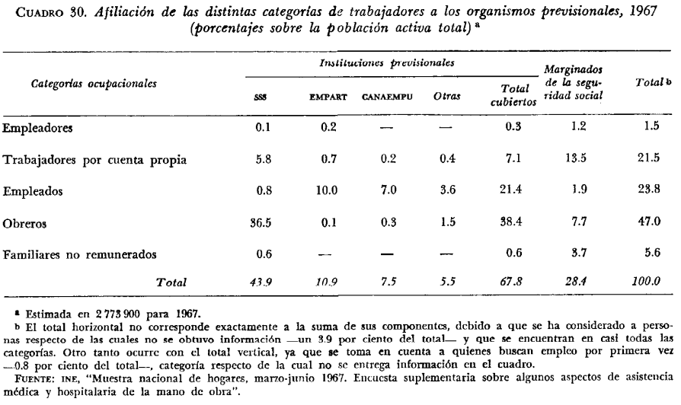
Foxley, Arellano, Aninat (1980), chapter 4

FAA1980-2
Foxley, Arellano, Aninat (1980), chapter 4
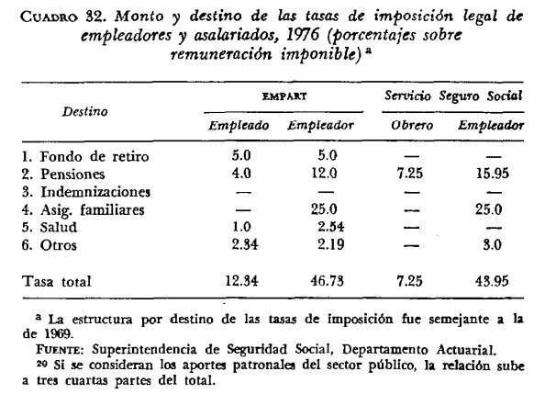

footnote 23:

FAA1980-3
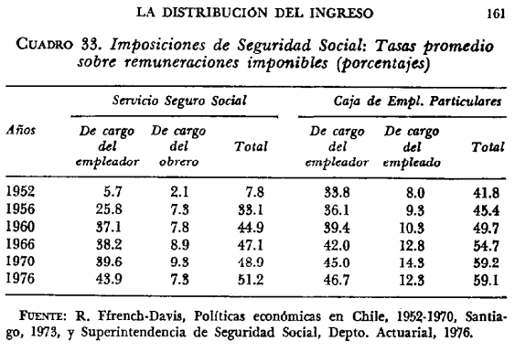
Foxley, Arellano, Aninat (1980), chapter 4

